行事について
１つの行事に含まれるデザインタイプの数は、最小1件、最大3件
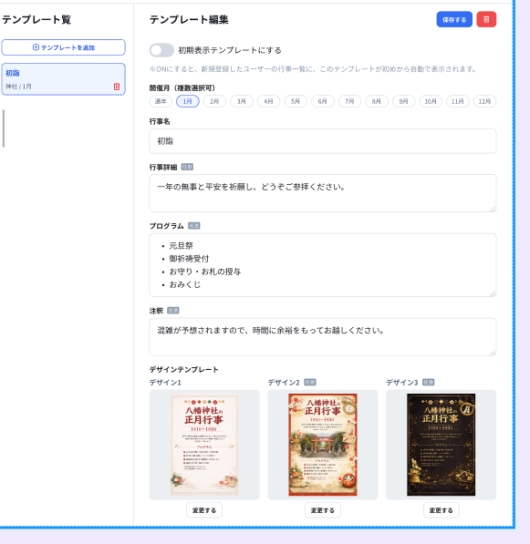

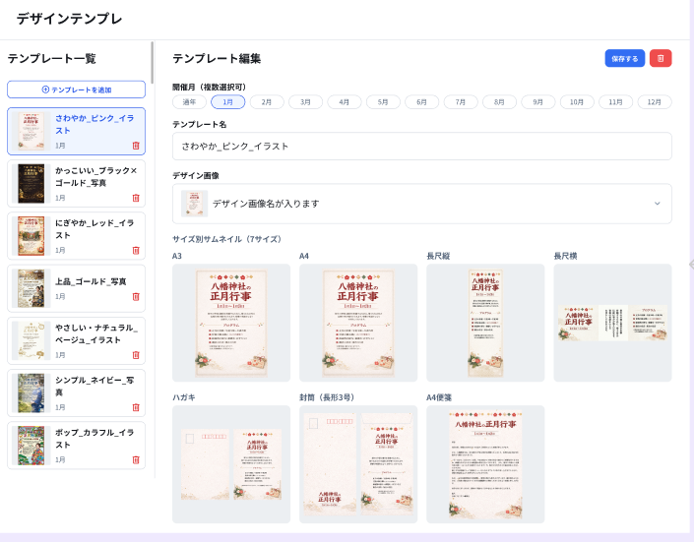
デザインタイプに含まれるサイズは７サイズ
 | サイズ | 対応するファイル形式 | サムネイル | 画像生成 | 原稿で表示するテキスト項目
 |  |  |  |  | 行事名 | 開催期間 | 行事詳細 （任意） | プログラム （任意） | 注釈 （任意） | 連絡先名 | 連絡先詳細 （任意）
 | A4 | jpg | APIで生成したサムネイル画像を表示 | 必要 | 〇 | 〇 | 〇 | 〇 | 〇 | 〇 | 〇
 | A3 | jpg | APIで生成したサムネイル画像を表示 | 必要 | 〇 | 〇 | 〇 | 〇 | 〇 | 〇 | 〇
 | 長尺縦 | jpg | APIで生成したサムネイル画像を表示 | 必要 | 〇 | 〇 | N/A | N/A | N/A | 〇 | N/A
 | 長尺横 | jpg | APIで生成したサムネイル画像を表示 | 必要 | 〇 | N/A | N/A | N/A | N/A | 〇 | N/A
 | ハガキ | jpg | ・宛名面はWebアプリ側で固定画像を用意 ・通信面はAPIで生成した画像から作成サムネイル画像を表示 | 必要 | 〇 | 〇 | 〇 | 〇 | 〇 | 〇 | 〇
宛名面（表）
封筒（表）
封筒（裏）
 | 封筒(長形3号) | jpg | ・封筒（表）はAPIで生成したサムネイル画像に、Webアプリ側で切手欄などを重ねて表示 ・封筒（裏）はAPIで生成したサムネイル画像Webアプリ側で固定画像を表示 | 必要 | 〇 | 〇 N/A | N/A | N/A | N/A | 〇 N/A | 〇 N/A
通信面（裏）
 | A4便箋 | .docx | 管理者が行事登録時に指定したサムネイル画像を表示する ・.docxファイルと一緒にサムネイル画像もDBへ登録する ・Bubble側ではAPIで取得したサムネイル画像を表示 | 不要 | N/A | N/A | N/A | N/A | N/A | N/A | N/A
 | ※）テキスト項目"N/A"は、原稿デザイン内に項目を設けない。AIツールにおいても、N/A項目のデータは取得せず、AIにも渡さない。
 | ※）テキスト項目"任意"は、ユーザーがテキスト入力しないケースを許容する。テキスト未入力で画像生成する場合、未入力の項目は""(空文字)にして画像生成する。
 | 補足）原稿画像内に存在しない項目のテキストを、アプリUI、AIツールを通じてAIに渡した場合、どのようなレイアウトの画像になるかは未検証。尚、現状仕様では登録する元画像データを間違えない限り、この現象は起きないはず。

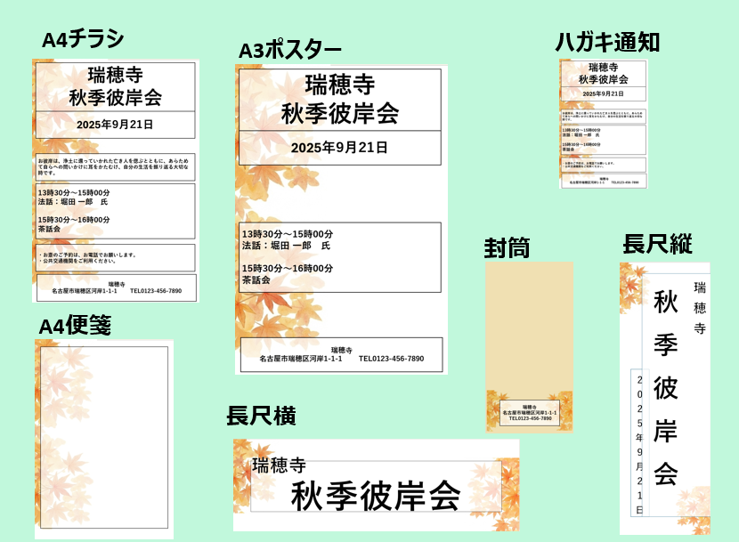
原稿で表示するテキスト項目について
 | 初期値は下表のとおり
 | 行事名 | 管理者が行事登録時に設定
 | 行事詳細 （任意） | 管理者が行事登録時に設定
 | プログラム （任意） | 管理者が行事登録時に設定
 | 注釈 （任意） | 管理者が行事登録時に設定
 | 連絡先名 | ユーザーの「企業情報>企業名」を流用する
 | 連絡先紹介 （任意） | ユーザーの「企業情報>住所、電話番号、メールアドレス」を流用する
 | ※）ユーザーがUI上で各項目の内容を変更して画像生成した場合はその内容が保持される。ただし、マスターである企業情報（企業名、住所、電話番号、メールアドレス）には反映しない。
 | ※）企業情報変更時の行事への反映については、下記の通り
 |  | ・開催後の行事は「連絡先名」「連絡先詳細」は変更しない
 |  | ・開催前、かつ、行事の連絡先情報と（変更前の）企業情報が一致している場合のみ「連絡先名」「連絡先詳細」を自動更新する
 |  | ・開催前、かつ、連絡先情報が（変更前の）企業情報から変更されている場合はユーザーの意図とみなし、「連絡先名」「連絡先詳細」を自動更新しない
 |  | ・新規作成された行事の「連絡先名」「連絡先詳細」は変更する
 |  | ・表記揺れ（スペース・ハイフン等）は今回考慮外とし、対応しない

共通印刷について
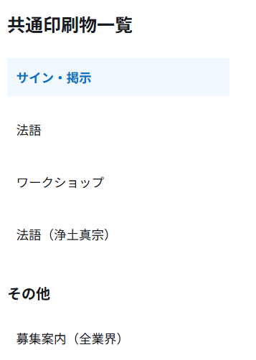
共通印刷は、複数のグループを含み、各グループには複数のファイルが含まれる
グループ
ファイル

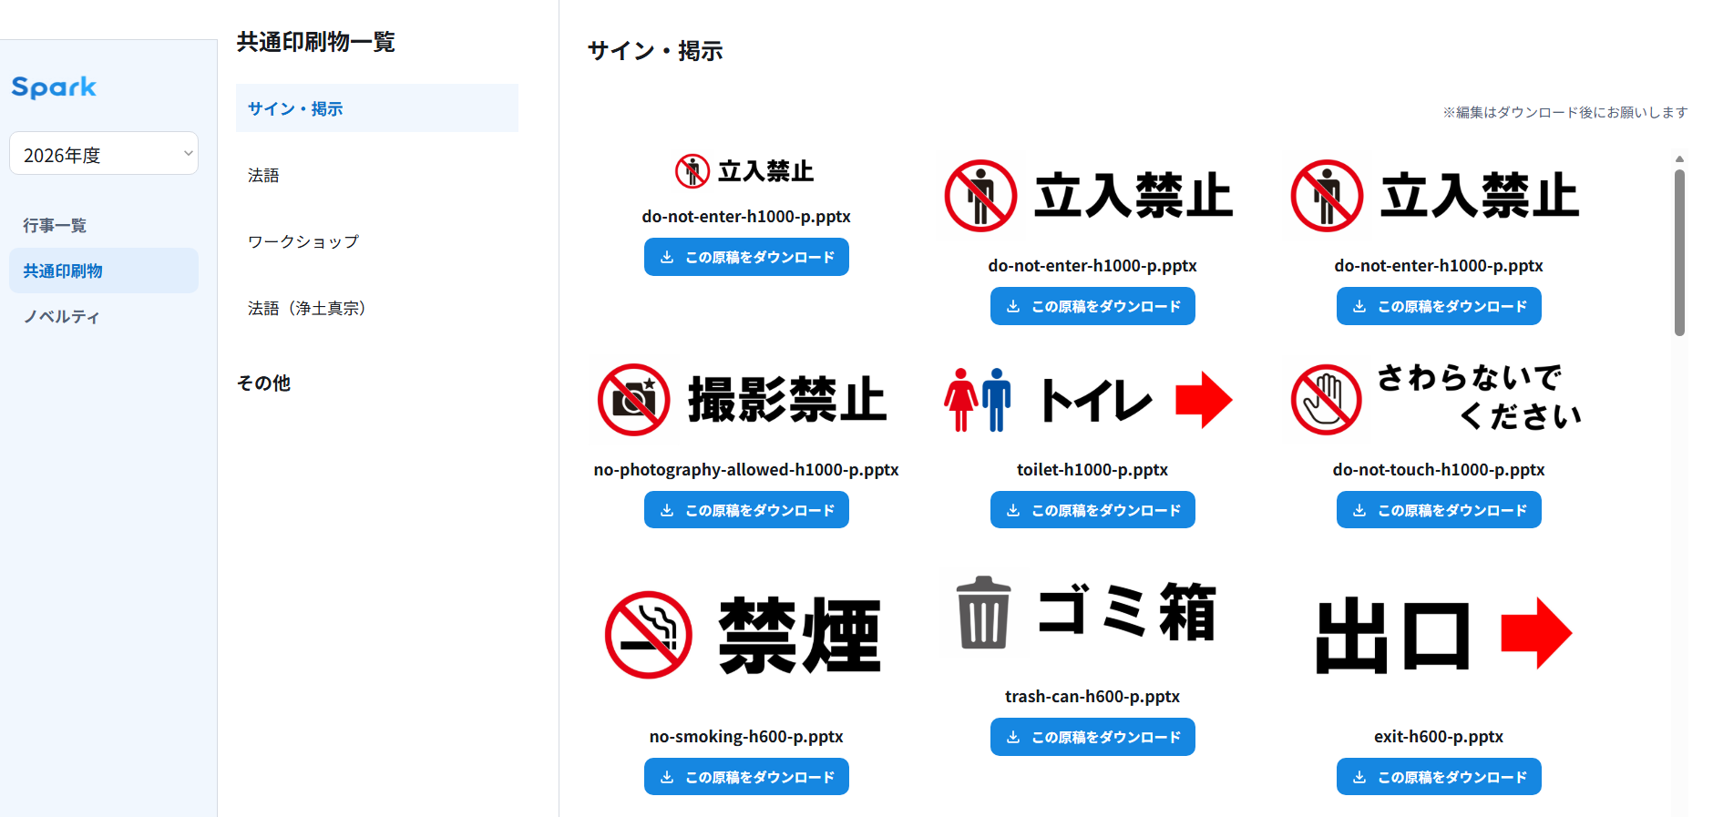

グループに登録できるファイルの数、種類は制限しない
※2026年６月末時点では登録するファイルの種類として、.pptx/.pdf/.docx を予定
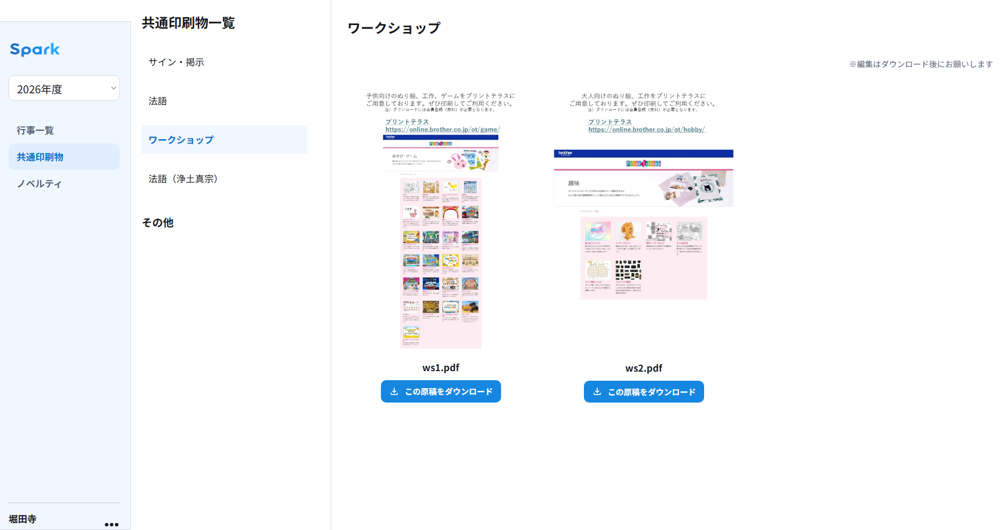

共通印刷のグループは「全業界で共通、業界第１分類で共通、業界第２分類のみ」と適用範囲を設定できる
業界、共通印刷グループの構造
「寺 ＞ 浄土真宗」
に表示される共通印刷グループ

